Tabelle1
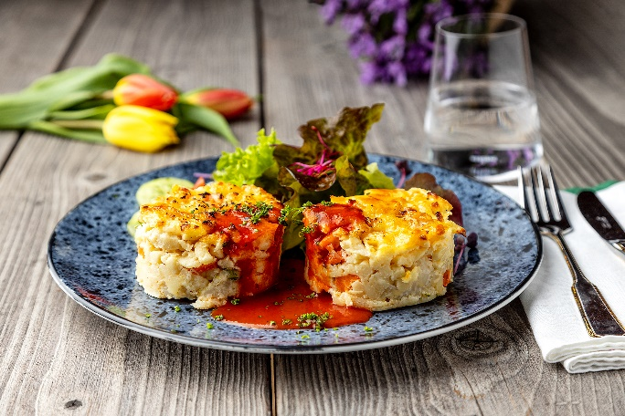
Spätzle-Gemüsegratin mit Käse überbacken und frischer Tomatensoße
Rezeptur / Vor- u. Nachkalkulation

Anzahl Portionen | 10 |  | Graue Felder können bearbeitet werden!

Artikel | Menge pro Port. in kg/l | Menge pro Anzahl Port. | Preis je kg/l/Stk. | Betrag gesamt | Verbrauch tatsächlich | Betrag tatsächlich
Burgis Eierspätzle | 0.100 | 1.000 |  | - € |  | - €
Kaisergemüse | 0.100 | 1.000 |  | - € |  | - €
Eier | 0.015 | 0.150 |  | - € |  | - €
Sahne | 0.015 | 0.150 |  | - € |  | - €
Zwiebel | 0.005 | 0.050 |  | - € |  | - € | ZUBEREITUNG
Schältomaten | 0.060 | 0.600 |  | - € |  | - €
Tomatenmark | 0.005 | 0.050 |  | - € |  | - € | Burgis Eierspätzle (oder Knöpfle) mit dem Kaisergemüse vermischen. Die Eier mit der Sahne zu einer cremigen Masse verrühren und zu dem Gemüse und den Spätzle geben. Nach Belieben würzen, auf ein Blech geben und gleichmäßig den Käse darüber verteilen. Im vorgeheizten Kombidämpfer bei 160°C ca. 35 Minuten überbacken. Die Zwiebeln fein würfeln und andünsten. Die Schältomaten und das Tomatenmark zugeben, nach Belieben würzen und mit der Gemüsebrühe zu einer Tomatensoße kochen. Aus den überbackenen Spätzle Portionen ausstechen, mit der Tomatensoße anrichten und mit frischen Kräutern garnieren. Unser Tipp: Es kann auch anderes Gemüse verwendet werden, je nach Saison und Geschmack.
Gemüsebrühe | 0.040 | 0.400 |  | - € |  | - €
Kräuter frisch | 0.005 | 0.050 |  | - € |  | - €
 |  | 0.000 |  | - € |  | - €
 |  | 0.000 |  | - € |  | - €
 |  | 0.000 |  | - € |  | - €
 |  | 0.000 |  | - € |  | - €
 |  | 0.000 |  | - € |  | - €
 |  | 0.000 |  | - € |  | - €
 |  | 0.000 |  | - € |  | - €
 |  | 0.000 |  | - € |  | - €
Gewürze | 0.002 | 0.020 |  | - € |  | - €
Salz, Pfeffer, Muskat | 0.000 | 0.000 |  | - € |  | - €
Öl, Butter, Divers | 0.000 | 0.000 |  | - € |  | - €
Betrag gesamt |  |  |  | - €
Betrag tatsächlich gesamt |  |  |  |  |  | - €
WE. Pro Pers. Kalkuliert |  |  |  | - €
plus Sicherheit in % | 6 |  |  | - €
WE.pro Pers. Gesamt |  |  |  | - €
WE.pro Pers. Tatsächlich |  |  |  |  |  | - €
plus Aufschlag in % | 320 | - € |  | - € | WE. In % | #DIV/0!
plus MwSt. in % | 19 | - € |  | - €
Verkaufspreis

